E型、R型电机接地噪音高压测试
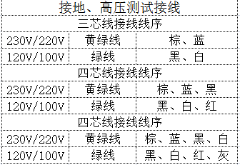
1.电机装入治具
2.接线
棕（230V/220V）
黑（120V/110V）
蓝（230V/220V）
白（120V/110V）
3.测试外接开关功能
电机通电，电源线黑线（红线）碰触电源线白线（灰线），电机转动，再碰一下，电机停止，再碰一下电机反转，再碰一下电机停止，依次循环，测试此功能正常
★带外接开关功能电机必须测试此功能
4.测试电话线功能
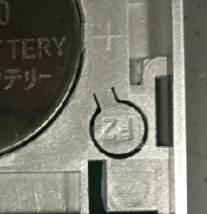
5.对码
电机通电，带外接设置键或行程头带按钮的电机按一下按钮，电机声音或转动提示后，在10S内按下P2+P2+上，有声音转动提示对码成功
放
大
★客户专用的电机控制方式与杜亚标准不同，可详见对应规格书或专用SOP
6.低压测试电机吸合
按到低压测试吸合，再按发射器的上行健和下行键，测试电机是否正常吸合转动
7.测试噪音
DOOYA 作业指导书JS-9-1.251 C/04
适用类型：E型、R型电机 | 制程站别：接地噪音高压测试 | 人数：1 | 标准工时： | 日期：2019/3/20
作业步骤：

电机通电，电话线的黑线与黄线碰，电机转动，电话线的红线与黄线碰，电机反转
★带电话线的电机必须测试此功能
★客户专用的控制方式以对应规格书为准
高压、接地测试接线琴键夹
8.高压、接地测试电源线接线
按图示琴键线序将电源线从左到右按右边接线线序进行接线
放大
★注意不要反转
开关打到高压，电机减速端靠近耳朵处听不能有杂音异音、变音等现象，正反转都要检查

按到高压，在按正反转，分贝仪距离电机减速端5CM处测噪音值
NG
OK
★按图示在外管减速端往下4-6cm，且分贝仪距离电机5cm处测试噪音值
★测试必须关闭门窗
5cm
放
大
4-6cm
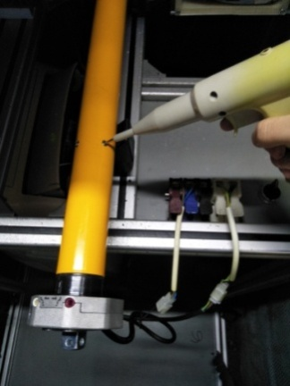
9.高压、接地测试
放
大
测试枪头部金属部分触碰销子或接地螺丝及驱动头螺丝处，然后按下测试枪按钮，测试枪指示灯亮，开始测试
10.删码
RD型打高压的方式必须如图所示：电源零线、火线接入图示位置琴键夹，电源线接地线和电机灯线正负极一起接入到另个琴键夹
★RD型打高压的接线方式不能出错
★RD型客供灯线使用转接头进行测试
★打完高压后的电机再次通电必须能正常控制
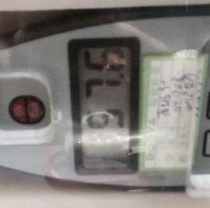 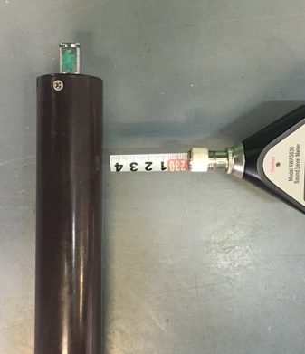 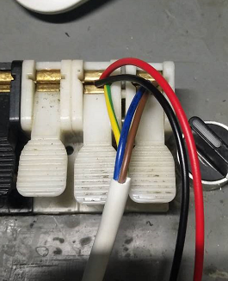
测试中，“TEST”黄色指示灯亮
测试结束，测试合格时，“PASS”绿色指示灯亮
测试结束，测试不合格时，“FAIL”红色指示灯亮，并伴有警报声音
★测试不合格时设备红色指示灯亮，并伴有警报声音，按下“RESET”键重置设备
RESET键
停
止
键
按下P2+停+P2。电机声音转动提示删码成功
★客户专用的电机控制方式与杜亚标准不同，可详见对应规格书或专用SOP

